Sheet1
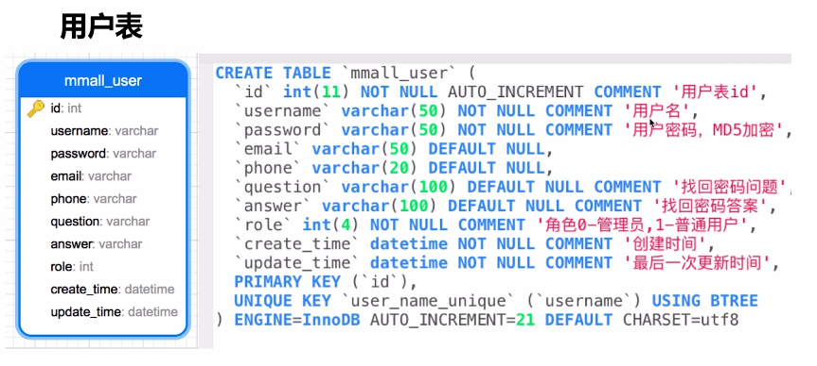

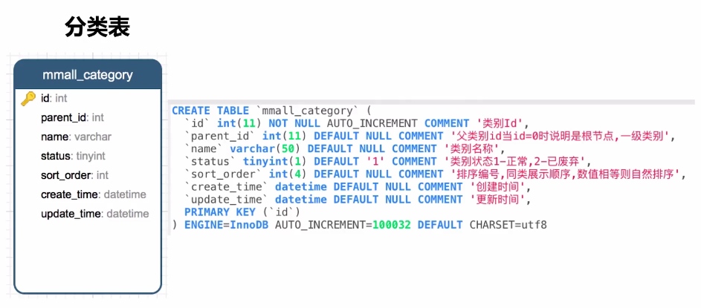

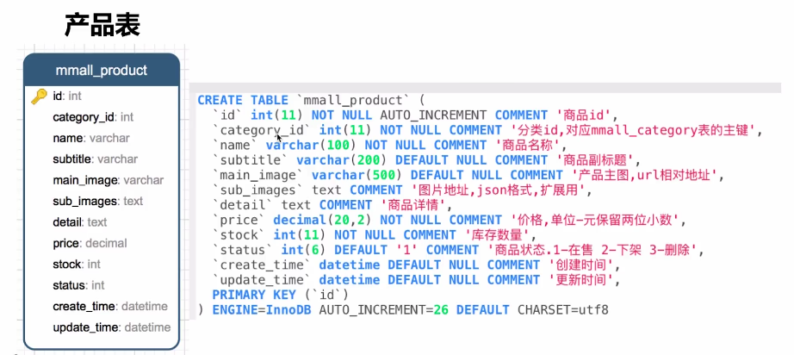

图片存相对类型，即使图片服务器迁移，也能正常使用
sub_images的第一张图存到main_image，数据冗余，空间换时间
decimal(20,2)表示18位整数，2位小数

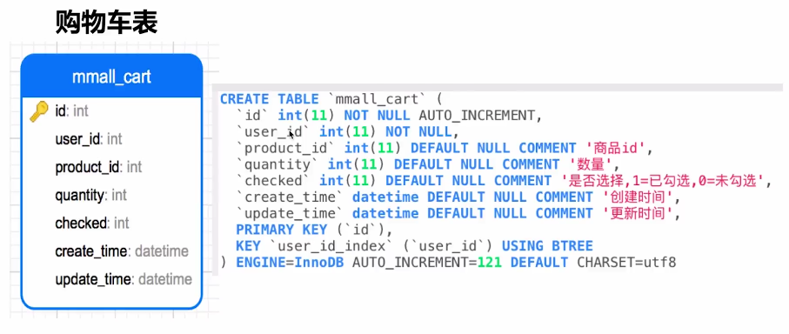

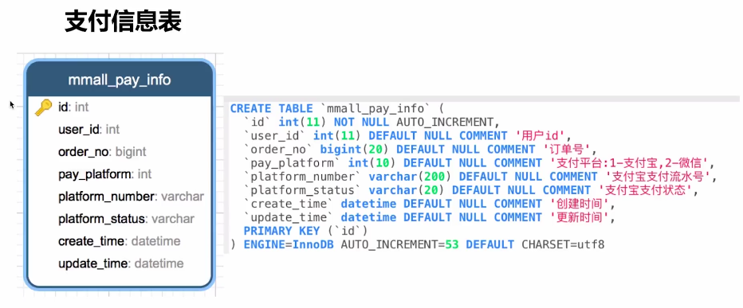

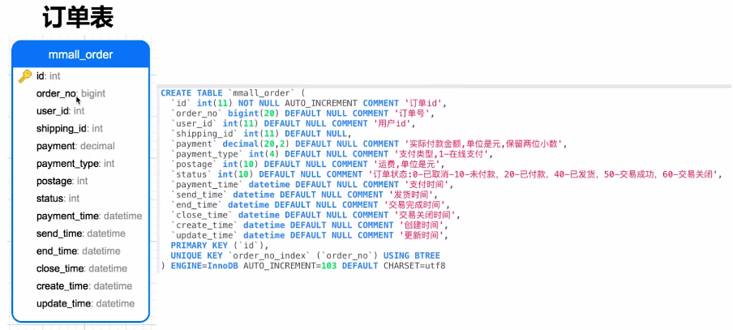

pament不要和商品表联动，商品表会有所改动，这里记录的是实际付款金额

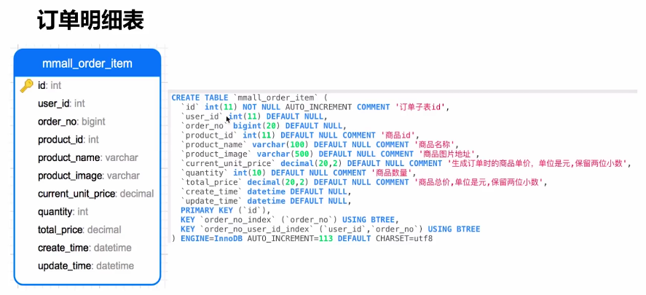

增加user_id冗余，也是为了提高查询效率
product_name、product_image为什么要存下来，做一个快照，保存的是下单时的商品情况，业务需求
total_price，添加该字段也是为了减少查询时的运算，提高查询效率

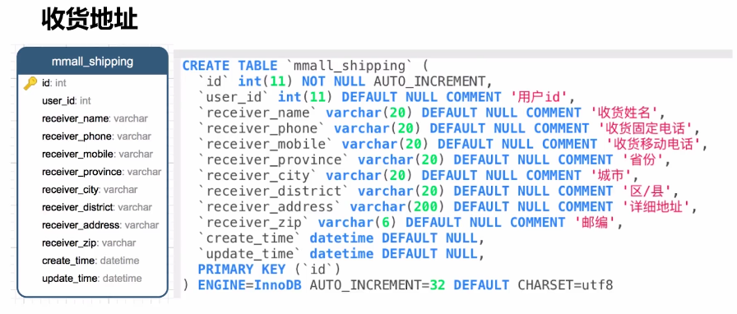

不创建外键的原因：扩展分库分表，数据清洗时非常麻烦
create_time、update_time的必要性：查询问题时更好的定位、统计一段时间内的创建更新

